初始画面
初期画面 | 图层ID | GL00


跳转子画面 | 图层ID | 页面
主画面 | GL01 | 1
ﾚﾝｽﾞ補正

功能说明 1：初始化各个外设等等。 2：读初始数据。文件不存在，就不读。 2：初始化完成后， 如果镜头没有ﾚﾝｽﾞ補正（初始校正), 启动ﾚﾝｽﾞ補正。 跳转到主画面（GL01）。

主画面
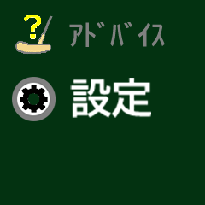

 | 主画面 | 图层ID | GL01
画面说明
 | 跳转子画面 | 图层ID | 页面 |  | 画面 3 行x 2列
 | 計測 | GL02 | 2 |  | 1列 |  |  | 2列
 | ｱﾄﾞﾊﾞｲｽ(推杆） | GL03 | 3 |  | 控件ID | 类型 | index | 控件ID | 类型 | index
 | 設定 | GL04 | 4 | 1行 | GL01_11 | 图 | 2 | GL01_21 | 图 | 2
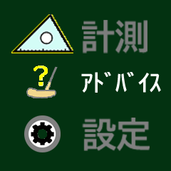
 |  |  |  | 2行 | GL01_12 | 图 | 3 | GL01_22 | 图 | 3
 |  |  |  | 3行 | GL01_13 | 图 | 2 | GL01_22 | 图 | 2

 | 功能说明 1：如图所示，+/-key操作选择菜单项目 2：Ok key确定该项目。跳转对应功能函数。

計測





計測画面 | 图层ID | GL02 | 页面 | 2

跳转子画面 | 图层ID | 页面 |  |  | 画面 3 行x 2列
△左右角度 | GL05 | 2 |  |  | 1列 |  |  | 2列
△上下角度 | GL06 | 3 |  |  | 控件ID | 类型 | index | 控件ID | 类型 | index
◎左右角度 | GL07 | 4 |  | 1行 | GL02_11 | 图 | 3 | GL02_21 | 图 | 4
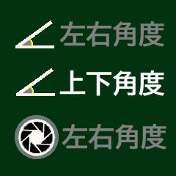
◎上下角度 | GL08 |  |  | 2行 | GL02_12 | 图 | 4 | GL02_22 | 图 | 5
◎距離計測 | GL09 |  |  | 3行 | GL02_13 | 图 | 4 | GL02_23 | 图 | 5
草向き | GL11
GR計測 | GL10

功能说明 1：如图所示，+/-key操作选择菜单项目， Ok key确定该项目。跳转对应功能函数。 2：保存设定数据至FLASH文件。 3：R Key时， 保存修改的设定数值， 返回主画面。

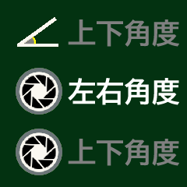

父画面：主画面

△左右角度
 | △左右角度画面 |  | 图层ID | GL05 | 页面 | 11

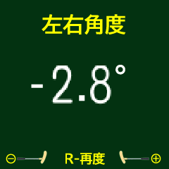
 | 部件 | 控件名称 | 控件ID | 类型 | index
 | 使能同步 | "-"号 | GL05_01 | 图
 |  | 个位 | GL05_02 | 数字 | 10
 |  | . | GL05_03 | 图
 |  | 小数位 | GL05_04 | 数字 | 10

 | 功能说明 1：进入该画面后，自动进行角度测量。 2：测量完成后，显示角度，发提示音。 2：按"-/+"key, 确定角度，返回计测画面。 3：R key为再次进行测量，即再次从1开始

父画面：计测画面

△上下角度
 | △上下角度画面 |  | 图层ID | GL06 | 页面 | 12

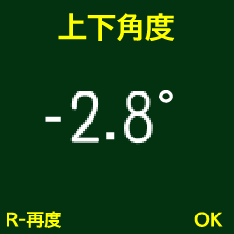
 | 部件 | 控件名称 | 控件ID | 类型 | index
 | 使能同步 | "-"号 | GL06_01 | 图
 |  | 个位 | GL06_02 | 数字 | 10
 |  | . | GL06_03 | 图
 |  | 小数位 | GL06_04 | 数字 | 10
 | 功能说明 1：进入该画面后，自动进行角度测量。 2：测量完成后，显示角度，发提示音。 2：按 OK key, 确定角度，返回计测画面。 3：R key为再次进行测量，即再次从1开始

父画面：计测画面

◎左右角度
 | ◎左右角度画面 |  | 图层ID | GL07 | 页面 | 13

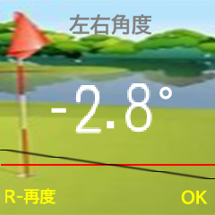
摄像 | 部件 | 控件名称 | 控件ID | 类型 | index
 | 镜头用 | 镜头显示 | GL07_00 | 图
 | 使能同步 | "-"号 | GL07_01 | 图
 |  | 个位 | GL07_02 | 数字 | 10
 |  | . | GL07_03 | 图
 |  | 小数位 | GL07_04 | 数字 | 10
 |  | 水平线 | GL07_05 | 图 | 9

 | 功能说明 1：启动镜头，图像输出至LCD动态显示。 2：自动进行角度测量。 3：根据水平角度动态显示水平线。 4：测量完成后，显示角度，发提示音。 5：按 OK key, 确定角度，关闭镜头，返回计测画面。 6：R key为再次进行测量，即再次从2开始。

父画面：计测画面

◎上下角度
 | ◎上下角度画面 |  | 图层ID | GL08 | 页面 | 14

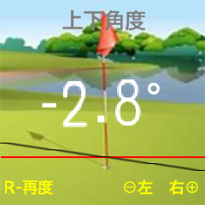
 | 部件 | 控件名称 | 控件ID | 类型 | index
 | 镜头用 | 镜头显示 | GL08_00 | 图
摄像 | 使能同步 | "-"号 | GL08_01 | 图
 |  | 个位 | GL08_02 | 数字 | 10
 |  | . | GL08_03 | 图
 |  | 小数位 | GL08_04 | 数字 | 10
 |  | 水平线 | GL08_05 | 图 | 9
 | 功能说明 1：启动镜头，图像输出至LCD动态显示。 2：自动进行角度测量。 3：根据水平角度动态显示水平线。 4：测量完成后，显示角度，发提示音。 5：按"-/+"key, 确定角度，关闭镜头，返回计测画面。 6：R key为再次进行测量，即再次从2开始。
父画面：计测画面

◎距離計測
 | ◎距離計測画面 |  | 图层ID | GL09 | 页面 | 15

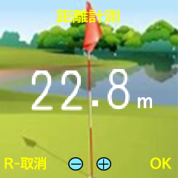
摄像 | 部件 | 控件名称 | 控件ID | 类型 | index
 | 镜头用 | 镜头显示 | GL09_00 | 图
 | 使能同步 | 十个位 | GL09_02 | 数字 | 10
 |  | . | GL09_03 | 图
 |  | 小数位 | GL09_04 | 数字 | 10

 | 功能说明 1：启动镜头(YUV格式）。 2：根据 +/- key操作，确定放大倍率，将摄像头的图像 尺寸720 x 720 -> LCD240 x 240 放大/缩小，动态显示。 注：摄像头的中断程序中，按照放大倍率对图像 （YUV格式）进行放大缩小处理。 3：根据放大倍率计算距离，并显示距离。 4：R key为取消测定， 关闭摄像头，返回计测画面。。 5：OK key, 关闭摄像头，返回计测画面。

父画面：计测画面

草向き
 | 草向き画面 |  | 图层ID | GL11 | 页面 | 16

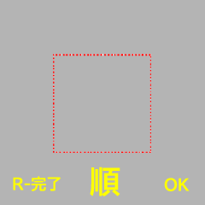
摄像 | 部件 | 控件名称 | 控件ID | 类型 | index
 | 镜头用 | 镜头显示 | GL11_00 | 图
 | =/顺/逆 | =/顺/逆 | GL11_01 | 图 | 3

 | 功能说明 1：启动镜头(YUV格式）。 2：根据 +/- key操作，确定放大倍率，将摄像头的图像 尺寸720 x 720 -> LCD240 x 240 放大/缩小，动态显示。 注：摄像头的中断程序中，按照放大倍率对图像 （YUV格式）进行放大缩小处理。 3：OK key 获取YUV图像数据中的亮度（"Y"），计算平均亮度。 4：偶数测量时的平均亮度 - 前次的平均亮度。 5：根据4的结果，决定显示"=/顺/逆"。 6：R key， 关闭摄像头，返回计测画面。

父画面：计测画面

GR計測
 | GR計測画面 |  | 图层ID | GL10 | 页面 | 17
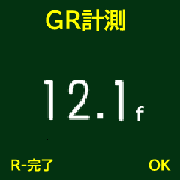
 | 部件 | 控件名称 | 控件ID | 类型 | index
 | 使能同步 | 十个位 | GL10_01 | 数字 | 10
 |  | . | GL10_02 | 图
 |  | 小数位 | GL10_03 | 数字 | 10

 | 功能说明 1：根据推杆推球后的计算，显示GR速度。 2：OK key，确定该次推杆位有效。显示多次的平均 GR速度。 3：R key，保存GR速度至"设定->GRｽﾋﾟｰﾄﾞ"初始数据里， 关闭摄像头，返回计测画面。

父画面：计测画面

ｱﾄﾞﾊﾞｲｽ(推杆）
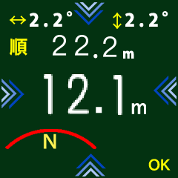
 |  |  | ｱﾄﾞﾊﾞｲｽ(推杆）画面 |  | 图层ID | GL03 | 页面 | 3
 | No.： | 部件 | 控件名称 | 控件ID | 类型 | index | 功能说明 1：显示已经测定的数据 *注：数据为有效数据，无效数据不显示。 左右角度，上下角度，草向，距离。 2：根据左右角度，上下角度，显示对应箭头。 3：根据空挥，推杆后的计算距离，显示GR速度。 4：显示推球轨迹（3种图形）。 5：OK key，设定各个计测数据为无效，返回主画面。
 | 1 | 左上数字 使能同步 | 个位 | GL03_01 | 数字 | 10
 |  |  | . | GL03_02 | 图
 |  |  | 小数位 | GL03_03 | 数字 | 10
 |  |  | ° | GL03_04 | 图
 | 2 | 箭头 | 下指向 | GL03_05 | 图
 | 3 | 右上数字 使能同步 | 个位 | GL03_06 | 数字 | 10
父画面：主画面 |  |  | . | GL03_07 | 图
 |  |  | 小数位 | GL03_08 | 数字 | 10
 |  |  | ° | GL03_09 | 图
 | 4 | 中间数字 使能同步 | 十个位 | GL03_10 | 数字 | 10
 |  |  | . | GL03_11 | 图
 |  |  | 小数位 | GL03_12 | 数字 | 10
 |  |  | m | GL03_13 | 图
 | 5 | 箭头 | 右指向 | GL03_14 | 图
 | 6 | 下数字 使能同步 | 十个位 | GL03_15 | 数字 | 10
 |  |  | . | GL03_16 | 图
 |  |  | 小数位 | GL03_17 | 数字 | 10
 |  |  | m | GL03_18 | 图
 | 7 | 箭头 | 左指向 | GL03_19 | 图
 | 8 | 轨迹 | 轨迹 | GL03_20 | 图 | 3
 | 9 | 箭头 | 上指向 | GL03_13 | 图
 | 10 | =/顺/逆 | 顺/逆 | GL03_14 | 图 | 3

設定


设定画面 | 图层ID | GL04 | 页面 | 5

跳转子画面 | 图层ID | 页面 |  |  | 画面 3 行x 2列
GRｽﾋﾟｰﾄﾞ | GL17 | 17 |  |  | 1列 |  |  | 2列
旗竿長 | GL12 | 12 |  |  | 控件ID | 类型 | index | 控件ID | 类型 | index
肩高 | GL13 | 13 |  | 1行 | GL04_11 | 图 | 2 | GL04_21 | 图 | 5
計算補正 | GL14 | 14 |  | 2行 | GL04_12 | 图 | 3 | GL04_22 | 图 | 6
水平補正 | GL15 | 15 |  | 3行 | GL04_13 | 图 | 3 | GL04_23 | 图 | 5
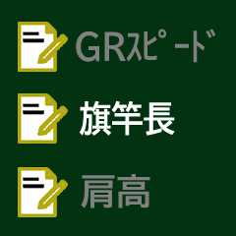
ﾚﾝｽﾞ補正 | GL16 | 16

功能说明 1：如图所示，+/-key操作选择菜单项目， Ok key确定该项目。跳转对应功能函数。 2：R Key时， 保存修改的设定数据（初始值）， 返回主画面。 *备注：ﾚﾝｽﾞ補正是出厂时设定的，将来的产品，此项关闭。




父画面：主画面

GRｽﾋﾟｰﾄﾞ
 | GRｽﾋﾟｰﾄﾞ画面 |  | 图层ID | GL17 | 页面 | 4

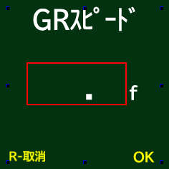
10 5
 | 部件 | 控件名称 | 控件ID | 类型 | index
 | 数字 使能同步 | 十个位 | GL11_01 | 数字 | 10
 |  | 小数位 | GL11_03 | 数字 | 10

 | 功能说明 1：+/- 选择数字。5.0，5.1，…, 15.9 初始值：9.0 2: R Key 取消， 返回设定画面。 3：OK Key， 确定，返回设定画面。

父画面：设定画面

旗竿長
 | 旗竿長画面 |  | 图层ID | GL12 | 页面 | 6
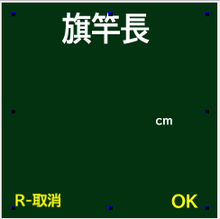
 | 控件名称 | 控件ID | 类型 | index
 | 百十个位 | GL12_01 | 数字 | 10
230

 | 功能说明 1： +/- 选择数字。200，205, 210，215, 220，…, 300 初始值：240 2: R Key 取消， 返回设定画面。 3：OK Key， 确定，返回设定画面。

父画面：设定画面

肩高
 | 旗竿長画面 |  | 图层ID | GL13 | 页面 | 7

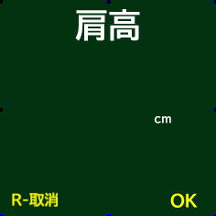
 | 控件名称 | 控件ID | 类型 | index
 | 百十个位 | GL12_01 | 数字 | 10
120

 | 功能说明 1： +/- 选择数字。50，52, 54, …, 100，102，…, 200 初始值：110 2: R Key 取消， 返回设定画面。 3：OK Key， 确定，返回设定画面。

父画面：设定画面

計算補正
 | GRｽﾋﾟｰﾄﾞ画面 |  | 图层ID | GL14 | 页面 | 8
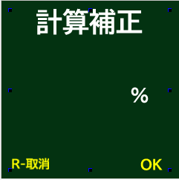
 | 控件名称 | 控件ID | 类型 | index
 | 百分比数字 | GL14_01 | 数字 | 10
105

 | 功能说明 1：+/- 选择数字。50， 55，60，100， 105，…, 199 初始值：100 2: R Key 取消， 返回设定画面。 3：OK Key， 确定，返回设定画面。

父画面：设定画面

水平補正
 | 水平補正画面 |  | 图层ID | GL15 | 页面 | 9

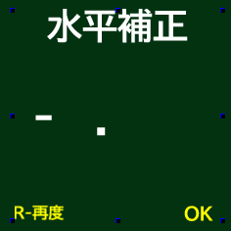
3 29
 | 部件 | 控件名称 | 控件ID | 类型 | index
 | 使能同步 | . | GL15_01 | 图
 |  | 个位 | GL15_02 | 数字 | 10
 |  | 小数点下2位 | GL15_03 | 数字 | 10
 | 功能说明 1：读/显示陀螺仪数据。 2： R 再次读数据（1功能）。 3：OK 返回设定画面。

父画面：设定画面

ﾚﾝｽﾞ補正
摄像
 | ﾚﾝｽﾞ補正画面 |  | 图层ID | GL16 | 页面 | 10

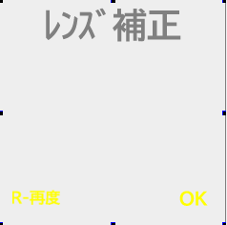
 | No.： | 部件 | 控件名称 | 控件ID | 类型 | index
 | 1 | 水平角度 使能同步 | - | GL16_01
 |  |  | 个位 | GL16_02 | 数字 | 10
 |  |  | . | GL16_03 | 图
 |  |  | 小数位 | GL16_04 | 数字 | 10
 | 2 | 镜头角度 使能同步 | 个位 | GL16_05 | 数字 | 10
 |  |  | . | GL16_06 | 图
父画面：设定画面 |  |  | 小数位 | GL16_07 | 数字 | 10

 | 功能说明 1：+/- 放大缩小摄像，确定放大缩小倍率。 2： R 再次读数据（1功能）。 3：OK Key， 计算镜头角度， 保存水平角度， 返回设定画面。

